Đăng ký
Project Name
Module Code | Đăng kí
 | Hoàn thành | Lỗi | Chưa kiểm tra | Bị chăn | Tổng số trường hợp thử nghiệm
Round 1 | 9 | 5 | 0 | 0 | 14
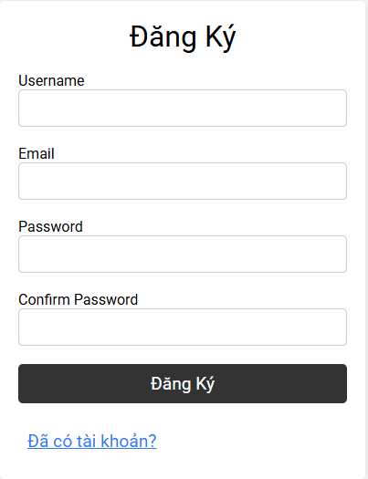
Round 2 |  | 0 | 0 | 0

Test Case ID | Mô tả | Hành động | Điều kiện tiên quyết | Kết quả mong đợi | Kết quả thực tế | Kết quả |  |  | Kết quả |  |  | Chú thích
 |  |  |  |  |  | Vòng 1 |  |  | Vòng 2
 |  |  |  |  |  | Trạng thái | Ngày kiểm tra | Người kiểm tra | Trạng thái | Ngày kiểm tra | Người kiểm tra
GUI_SHOW Trang đăng kí
GUI-DK01 | [ Đăng ký] Label |  |  | -Label : black -Status : enable | -Label : black -Status : enable | Pass | 29/03/2025 | Bảo |  |  | Bảo
GUI-DK02 | [Username] Textbox |  |  | -Text color : black -Status : enable | -Text color : black -Status : enable | Pass | 29/03/2025 | Bảo |  |  | Bảo
GUI-DK03 | [Email] Textbox |  |  | -Text color : black -Status : enable | -Text color : black -Status : enable | Pass | 29/03/2025 | Bảo |  |  | Bảo
GUI-DK04 | [Password] Textbox |  |  | -Text color : black -Status : enable | -Text color : black -Status : enable | Pass | 29/03/2025 | Bảo |  |  | Bảo
GUI-DK05 | [Confirm Password] Textbox |  |  | -Text color : black -Status : enable | -Text color : black -Status : enable | Pass | 29/03/2025 | Bảo |  |  | Bảo
GUI-DK06 | [remember me] Checkbox |  |  | -Text color : white -Status : enable | -Text color : white -Status : enable | Pass | 29/03/2025 | Bảo |  |  | Bảo
GUI-DK07 | [đã có tài khoản]Link |  |  | -Text color : Blue -Status : enable | -Text color : Blue -Status : enable | Pass | 29/03/2025 | Bảo |  |  | Bảo
GUI-DK08 | [ĐĂNG ký] Button |  |  | -Text color : white -Status : enable | -Text color : white -Status : enable | Pass | 29/03/2025 | Bảo |  |  | Bảo
FUNCTION_SHOW Trang đăng kí
FUNC-DK01 | Đăng kí với thông tin hợp lệ | 1.Nhập Username: quocbao 2.Nhập Email: quocbao@gmail.com 3.Nhập Password: 12345678 4.Nhập lại Confirm Password: 12345678 5.Nhấn nút ĐĂNG KÝ | Người dùng chưa đăng nhập. | hiển thị thông báo "đăng ký thành công" | hiển thị thông báo "đăng ký thành công" | Pass | 29/03/2025 | Bảo |  |  | Bảo
FUNC-DK02 | Đăng ký thiếu thông tin | 1.Nhập Username: quocbao 2.Để trống Email 3.Nhập Password: 12345678 4.Nhập Confirm Password: 12345678 5.Click nút ĐĂNG KÝ | Người dùng chưa đăng nhập. | Hiển thị thông báo "thiếu tên trường Email" | hiển thị thông báo "đăng ký thành công" | Failed | 29/03/2025 | Bảo |  |  | Bảo
FUNC-DK03 | Email sai định dạng | 1.Nhập Username: quocbao 2.Nhập Email: quocbao@abc 3.Nhập Password: 12345678 4.Nhập Confirm Password: 12345678 5.Click ĐĂNG KÝ | Người dùng chưa đăng nhập. | Hiển thị thông báo "nhập sai định dạng email" | hiển thị thông báo "đăng ký thành công" | Failed | 29/03/2025 | Bảo |  |  | Bảo
FUNC-DK04 | Mật khẩu và xác nhận mật khẩu không khớp | 1.Nhập Username: quocbao 2.Nhập Email: quocbao@gmail.com 3.Nhập Password: 12345678 4.Nhập Confirm Password: 87654321 5.Click ĐĂNG KÝ | Người dùng chưa đăng nhập. | Hiển thị thông báo "nhập sai mật khẩu" | hiển thị thông báo "đăng ký thành công" | Failed | 29/03/2025 | Bảo |  |  | Bảo
FUNC-DK05 | Nhập mật khẩu quá ngắn | 1.Nhập Username: quocbao 2.Nhập Email: quocbao@gmail.com 3.Nhập Password: 123 4.Nhập Confirm Password: 123 5.Click ĐĂNG KÝ | Người dùng chưa đăng nhập. | Hiển thị thông báo "nhập kích thước mật khẩu quá ngắn" | hiển thị thông báo "đăng ký thành công" | Failed | 29/03/2025 | Bảo |  |  | Bảo
FUNC-DK06 | Username đã tồn tại | 1.Nhập Username: quocbao 2.Nhập Email: quocbaonew@gmail.com 3.Nhập Password: 12345678 4.Nhập Confirm Password: 12345678 5.Click ĐĂNG KÝ | Người dùng chưa đăng nhập. | Hiển thị thông báo"Username đã tồn tại, yêu cầu nhập Username khác | hiển thị thông báo "đăng ký thành công" | Failed | 29/03/2025 | Bảo |  |  | Bảo

Đăng nhập
Project Name
Module Code | Đăng nhập
 | Hoàn thành | Lỗi | Chưa kiểm tra | Bị chăn | Tổng số trường hợp thử nghiệm
Round 1 | 12 | 0 | 0 | 0 | 12
Round 2 |  | 0 | 0 | 0
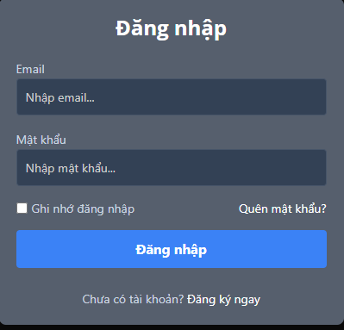

Test Case ID | Mô tả | Hành động | Điều kiện tiên quyết | Kết quả mong đợi | Kết quả thực tế | Kết quả |  |  | Kết quả |  |  | Chú thích
 |  |  |  |  |  | Vòng 1 |  |  | Vòng 2
 |  |  |  |  |  | Trạng thái | Ngày kiểm tra | Người kiểm tra | Trạng thái | Ngày kiểm tra | Người kiểm tra
GUI_SHOW Trang đăng nhập
GUI-DN01 | [ Đăng Nhập] Label |  |  | -Label : black -Status : enable | -Label : black -Status : enable | Pass | 29/03/2025 | Bảo |  |  | Bảo
GUI-DN02 | [Nhập email...] Textbox |  |  | -Text color : black -Status : enable | -Text color : black -Status : enable | Pass | 29/03/2025 | Bảo |  |  | Bảo
GUI-DN03 | [Mật khẩu] Textbox |  |  | -Text color : black -Status : enable | -Text color : black -Status : enable | Pass | 29/03/2025 | Bảo |  |  | Bảo
GUI-DN05 | [Ghi nhớ đăng nhập] Checkbox |  |  | -Text color :blue -Status : enable | -Text color :blue -Status : enable | Pass | 29/03/2025 | Bảo |  |  | Bảo
GUI-DN06 | [Quên mật khẩu]Link |  |  | -Text color :blue -Status : enable | -Text color :blue -Status : enable | Pass | 29/03/2025 | Bảo
GUI-DN07 | [Chưa có tài khoản] Label |  |  | -Text color :blue -Status : enable | -Text color :blue -Status : enable | Pass | 29/03/2025 | Bảo
GUI-DN08 | [Đăng ký ngay]Link |  |  | -Text color :blue -Status : enable | -Text color :blue -Status : enable | Pass | 29/03/2025 | Bảo
GUI-DN09 | [Đăng nhập] Button |  |  | -Text color : white -Status : enable | -Text color : white -Status : enable | Pass | 29/03/2025 | Bảo |  |  | Bảo
FUNCTION_SHOW Trang đăng nhập
FUNC-DN01 | Đăng nhập thành công vào trang admin | 1. Nhập username và password của admin 2. Click "Đăng nhập". | Truy cập vào hệ thống | Đi đến trang chủ | Đi đến trang chủ | Pass | 29/03/2025 | Bảo |  |  | Bảo
FUNC-DN02 | Đăng nhập thất bại khi điền sai Username hoặc Password | 1. Nhập ussername hoặc password sai 2. Click "Đăng nhập". | Truy cập vào hệ thống | Hệ thống thông báo lỗi : "thông tin chưa chính xác!" | Hệ thống thông báo lỗi : "thông tin chưa chính xác!" | Failed | 29/03/2025 | Bảo |  |  | Bảo
FUNC-DN03 | Để trống trường "Mật khẩu". | 1 .Nhập tên tài khoản 2. Không nhập dữ liệu trường "Mật khẩu". 3. Click "Đăng nhập". | Truy cập vào hệ thống | Thông báo lỗi : "vui lòng nhập mật khẩu." | Thông báo lỗi : "vui lòng nhập mật khẩu !" | Pass | 29/03/2025 | Bảo |  |  | Bảo
FUNC-DN04 | Để trống trường "Tên đăng nhập" | 1. Để trông trường username | Truy cập vào hệ thống | Thông báo lỗi : "vui lòng nhập email. !" | Thông báo lỗi : "vui lòng nhập email !" | Pass | 29/03/2025 | Bảo |  |  | Bảo
FUNC-DN05 | Để trống tất cả các trường dữ liêu | 1 .Không nhập use name 2. Không nhập dữ liệu trường "Mật khẩu". 3. Click "Đăng nhập". | Truy cập vào hệ thống | Thông báo lỗi : "vui lòng không để trốngl !" | Thông báo lỗi : "vui lòng nhập email. !" vui lòng nhập mật khẩu. | Pass | 29/03/2025 | Bảo |  |  | Bảo
FUNC-DN06 | Click vào tạo tài khoản mới chuyển sang trang đăng kí | 1. Click "tạo tài khoản mới ". | Truy cập vào hệ thống | Chuyển sang trang đăng ký | Chuyển sang trang đăng ký | Pass | 29/03/2025 | Bảo |  |  | Bảo

Trang chủ
Project Name
Module Code
 | Hoàn thành | Lỗi | Chưa kiểm tra | Bị chăn | Tổng số trường hợp thử nghiệm
Round 1 |  | 0 | 0 | 0
Round 2 |  | 0 | 0 | 0
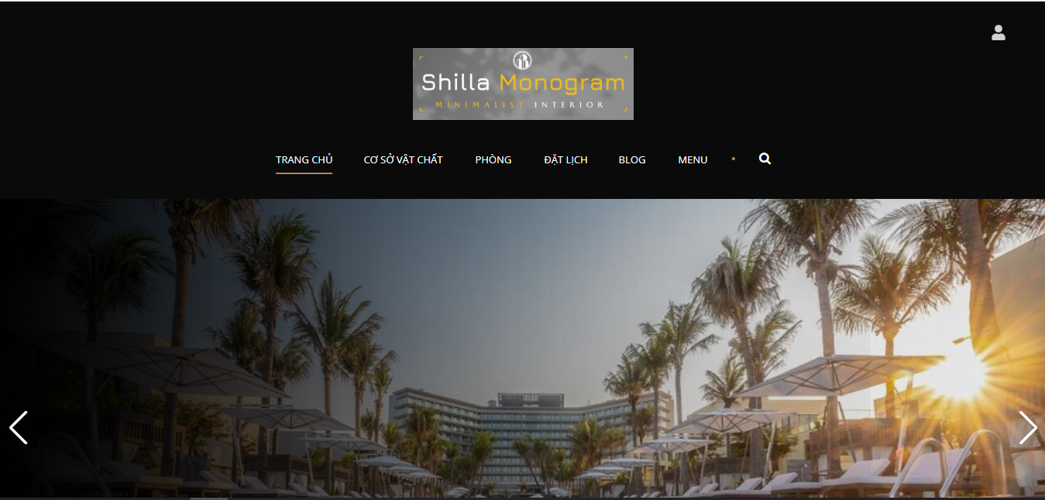
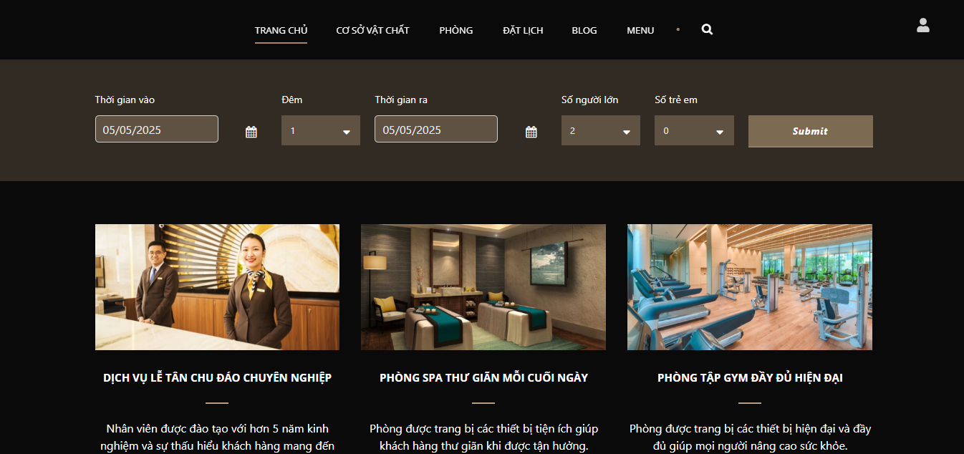
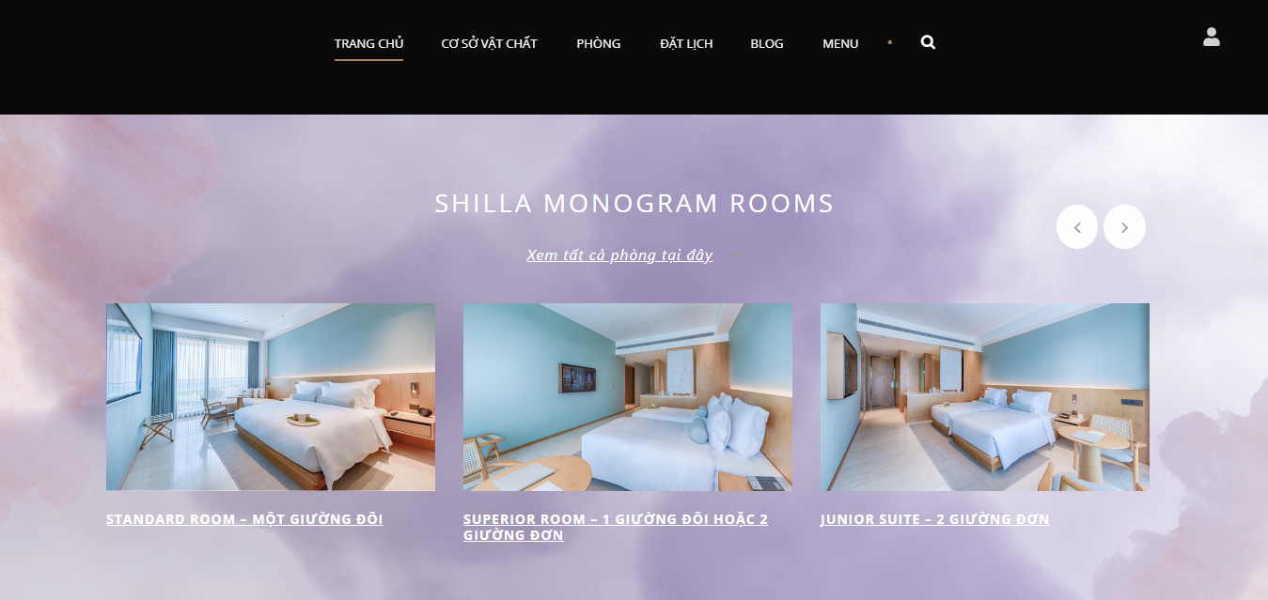

Test Case ID | Mô tả | Hành động | Điều kiện tiên quyết | Kết quả mong đợi | Kết quả thực tế | Kết quả |  |  | Kết quả |  |  | Chú thích
 |  |  |  |  |  | Vòng 1 |  |  | Vòng 2
 |  |  |  |  |  | Trạng thái | Ngày kiểm tra | Người kiểm tra | Trạng thái | Ngày kiểm tra | Người kiểm tra
GUI_SHOW Quản lý khách hàng

FUNCTION_SHOW Quản lý khách hàng

Cơ sở vật chất
Project Name
Module Code | Cơ sở vật chất
 | Hoàn thành | Lỗi | Chưa kiểm tra | Bị chăn | Tổng số trường hợp thử nghiệm
Round 1 |  | 0 | 0 | 0
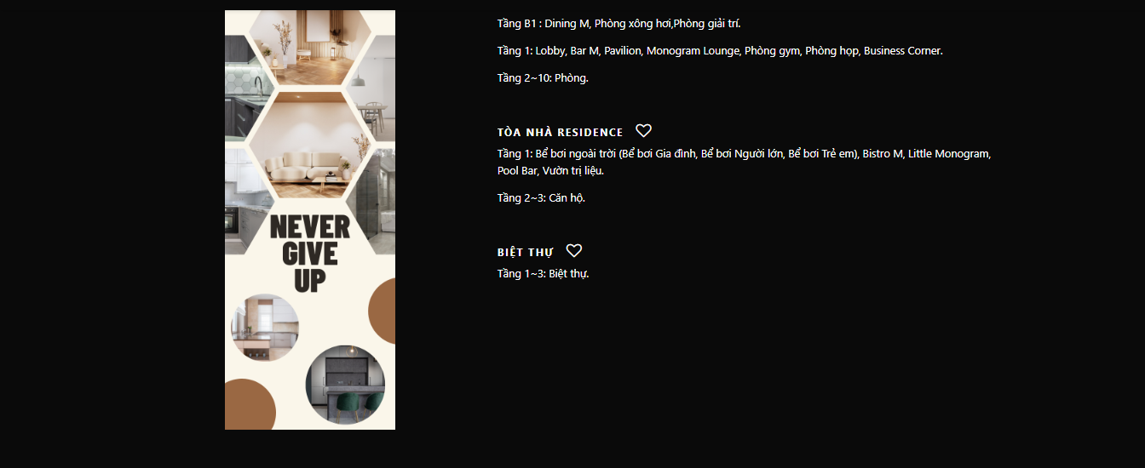
Round 2 |  | 0 | 0 | 0
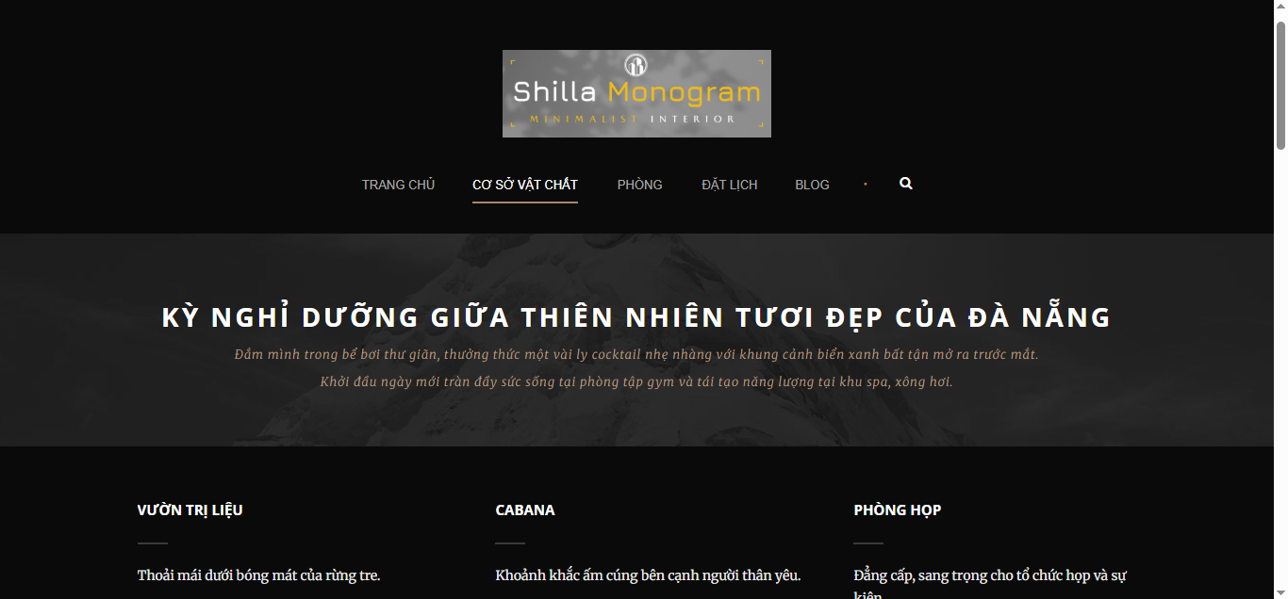

Test Case ID | Mô tả | Hành động | Điều kiện tiên quyết | Kết quả mong đợi | Kết quả thực tế | Kết quả |  |  | Kết quả |  |  | Chú thích
 |  |  |  |  |  | Vòng 1 |  |  | Vòng 2
 |  |  |  |  |  | Trạng thái | Ngày kiểm tra | Người kiểm tra | Trạng thái | Ngày kiểm tra | Người kiểm tra
GUI_SHOW Cơ sở vật chất
GUI-CSVC-001 | [Header menu] – Kiểm tra các tab | Quan sát thanh điều hướng | Truy cập trang CƠ SỞ VẬT CHẤT | - Hiển thị các tab: TRANG CHỦ, CƠ SỞ VẬT CHẤT, PHÒNG, ĐẶT LỊCH, BLOG - Tab CƠ SỞ VẬT CHẤT đang được chọn |  |  | 29/03/2025 | Bảo |  |  | Bảo
GUI-CSVC-002 | [Tiêu đề chính] – Câu Slogan | Quan sát dòng chữ lớn đầu trang | Truy cập trang CƠ SỞ VẬT CHẤT | - Hiển thị tiêu đề “KỲ NGHỈ DƯỠNG GIỮA THIÊN NHIÊN TƯƠI ĐẸP CỦA ĐÀ NẴNG” - In hoa, canh giữa, màu trắng nổi bật |  |  | 29/03/2025 | Bảo |  |  | Bảo
GUI-CSVC-003 | [Mô tả phụ] – đoạn mô tả chi tiết | Quan sát đoạn văn dưới tiêu đề | Truy cập trang CƠ SỞ VẬT CHẤT | - Hiển thị đầy đủ đoạn mô tả nhỏ - Font chữ rõ ràng, dễ đọc |  |  | 29/03/2025 | Bảo |  |  | Bảo
GUI-CSVC-004 | [Thẻ dịch vụ] – Các khu vực tiện ích | Quan sát từng khu vực bên dưới | Truy cập trang CƠ SỞ VẬT CHẤT | - Có các mục như: VƯỜN TRỊ LIỆU, CABANA, PHÒNG HỌP - Mỗi mục có tiêu đề + mô tả ngắn gọn |  |  | 29/03/2025 | Bảo |  |  | Bảo
GUI-CSVC-005 | [Kiểu bố cục] – Layout 3 cột | Quan sát bố cục toàn trang | Truy cập trang CƠ SỞ VẬT CHẤT | - Các dịch vụ hiển thị theo dạng 3 cột - Cân đối, dễ nhìn, không bị tràn khung |  |  | 29/03/2025 | Bảo |  |  | Bảo
FUNCTION_SHOW Cơ sở vật chất
FUNC-CSVC01 | Click vào hình ảnh dịch vụ | 1. Truy cập trang CƠ SỞ VẬT CHẤT 2. Click vào hình ảnh của dịch vụ "VƯỜN TRỊ LIỆU" | Người dùng chưa đăng nhập | Hiển thị ảnh phóng to rõ nét, có nút thoát |  |  | 29/03/2025 | Bảo |  |  | Bảo
FUNC-CSVC02 | Click nút "Xem thêm" mô tả dịch vụ | 1. Truy cập trang CƠ SỞ VẬT CHẤT 2. Click vào nút "Xem thêm" trong mô tả dịch vụ CABANA | Người dùng chưa đăng nhập | Mở rộng nội dung mô tả, hiện đầy đủ thông tin chi tiết |  |  | 29/03/2025 | Bảo |  |  | Bảo
FUNC-CSVC03 | Chuyển về trang chủ từ thanh điều hướng | 1. Truy cập trang CƠ SỞ VẬT CHẤT 2. Click vào tab "TRANG CHỦ" trên thanh điều hướng | Người dùng chưa đăng nhập | Chuyển hướng đến trang chủ |  |  | 29/03/2025 | Bảo |  |  | Bảo
FUNC-CSVC04 | Hover vào hình ảnh dịch vụ | 1. Truy cập trang CƠ SỞ VẬT CHẤT 2. Di chuột vào ảnh dịch vụ PHÒNG HỌP | Người dùng chưa đăng nhập | Hiện hiệu ứng làm sáng hoặc hiện tiêu đề dịch vụ |  |  | 29/03/2025 | Bảo |  |  | Bảo
FUNC-CSVC05 | Truy cập layout dịch vụ trên mobile | 1. Truy cập trang CƠ SỞ VẬT CHẤT trên thiết bị di động hoặc chế độ giả lập mobile 2. Quan sát cách bố trí dịch vụ | Người dùng chưa đăng nhập | Các dịch vụ được chuyển sang layout dọc, dễ đọc, không vỡ layout |  |  | 29/03/2025 | Bảo |  |  | Bảo
FUNC-CSVC06 | Cuộn trang xuống cuối | 1. Truy cập trang CƠ SỞ VẬT CHẤT 2. Cuộn xuống cuối trang | Người dùng chưa đăng nhập | Footer hiển thị đầy đủ: địa chỉ, email, mạng xã hội, không bị che hoặc lỗi font |  |  | 29/03/2025 | Bảo |  |  | Bảo

Phòng
Project Name
Module Code | Phòng
 | Hoàn thành | Lỗi | Chưa kiểm tra | Bị chăn | Tổng số trường hợp thử nghiệm
Round 1 |  | 0 | 0 | 0
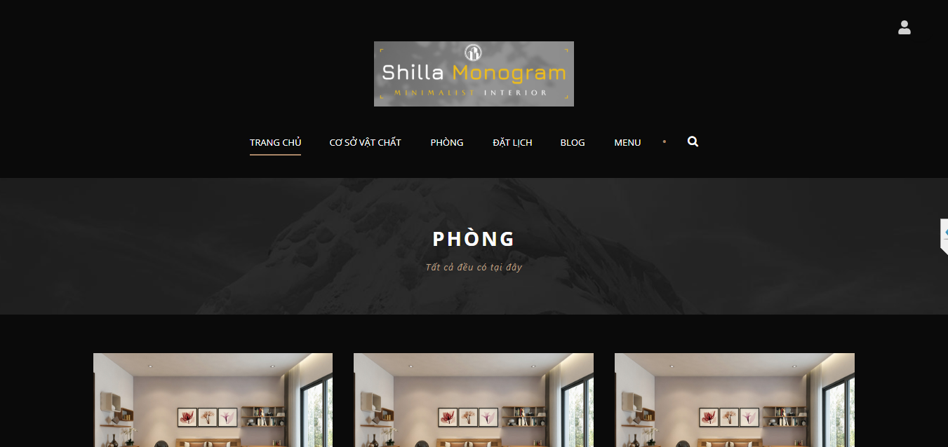
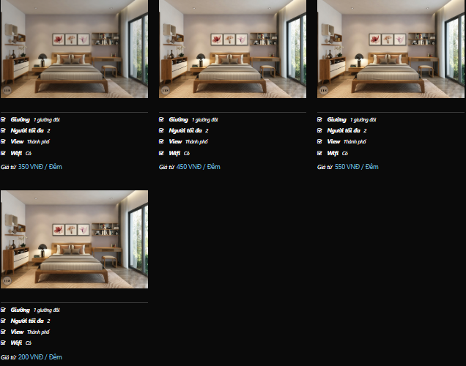
Round 2 |  | 0 | 0 | 0

Test Case ID | Mô tả | Hành động | Điều kiện tiên quyết | Kết quả mong đợi | Kết quả thực tế | Kết quả |  |  | Kết quả |  |  | Chú thích
 |  |  |  |  |  | Vòng 1 |  |  | Vòng 2
 |  |  |  |  |  | Trạng thái | Ngày kiểm tra | Người kiểm tra | Trạng thái | Ngày kiểm tra | Người kiểm tra
GUI_SHOW Phòng
GUI-PHONG-001 | [Header menu] – Kiểm tra các tab | Quan sát thanh điều hướng trên cùng | Truy cập trang PHÒNG | - Các tab: TRANG CHỦ, CƠ SỞ VẬT CHẤT, PHÒNG, ĐẶT LỊCH, BLOG hiển thị đầy đủ - Tab PHÒNG đang được highlight | - Các tab: TRANG CHỦ, CƠ SỞ VẬT CHẤT, PHÒNG, ĐẶT LỊCH, BLOG hiển thị đầy đủ - Tab PHÒNG đang được highlight |  | 29/03/2025 | Bảo |  |  | Bảo
GUI-PHONG-002 | [Tiêu đề chính] – PHÒNG | Quan sát tiêu đề trang | Truy cập trang PHÒNG | - Tiêu đề “PHÒNG” in hoa, font lớn - Màu trắng, căn giữa, dễ đọc | - Tiêu đề “PHÒNG” in hoa, font lớn - Màu trắng, căn giữa, dễ đọc |  | 29/03/2025 | Bảo |  |  | Bảo
GUI-PHONG-003 | [Mô tả phụ] – “Tất cả chỉ có tại đây” | Quan sát dòng mô tả dưới tiêu đề | Truy cập trang PHÒNG | Hiển thị đầy đủ - Font nhỏ hơn tiêu đề - Màu trắng sáng | Hiển thị đầy đủ - Font nhỏ hơn tiêu đề - Màu trắng sáng |  | 29/03/2025 | Bảo |  |  | Bảo
GUI-PHONG-004 | [Thẻ phòng hiển thị] – 3 phòng đầu | Quan sát từng block phòng | Truy cập trang PHÒNG | - Mỗi thẻ hiển thị 1 ảnh phòng + mô tả - Tên phòng in đậm, rõ ràng - Có thông tin: Giường, Người lớn, View | - Mỗi thẻ hiển thị 1 ảnh phòng + mô tả - Tên phòng in đậm, rõ ràng - Có thông tin: Giường, Người lớn, View |  | 29/03/2025 | Bảo |  |  | Bảo
GUI-PHONG-005 | [Ảnh phòng] – Ảnh preview mỗi phòng | Quan sát ảnh trong từng block | Truy cập trang PHÒNG | - Ảnh rõ nét, không vỡ hình - Hiển thị kích thước đồng đều - Không bị che khuất | - Ảnh rõ nét, không vỡ hình - Hiển thị kích thước đồng đều - Không bị che khuất |  | 29/03/2025 | Bảo |  |  | Bảo
GUI-PHONG-006 | [Biểu tượng thông tin] – Icon giường, người, view | Quan sát icon minh họa trong mỗi phòng | Truy cập trang PHÒNG | - Mỗi dòng thông tin có icon minh họa - Icon đồng bộ, thẳng hàng, rõ nét | - Ảnh rõ nét, không vỡ hình - Hiển thị kích thước đồng đều - Không bị che khuất |  | 29/03/2025 | Bảo |  |  | Bảo
FUNCTION_SHOW Phòng
FUNC-PHONG01 | Nhấn nút "Xem chi tiết" | 1. Truy cập trang PHÒNG 2. Click nút "Xem chi tiết" của một phòng bất kỳ |  | Chuyển sang trang chi tiết phòng tương ứng |  |  | 29/03/2025 | Bảo |  |  | Bảo
FUNC-PHONG02 | Nhấn nút "Đặt phòng" | 1. Truy cập trang PHÒNG 2. Click nút "Đặt phòng" |  | Hiển thị form đặt phòng, pre-fill tên phòng chính xác |  |  | 29/03/2025 | Bảo |  |  | Bảo
FUNC-PHONG03 | Nhấn vào ảnh phòng | 1. Truy cập trang PHÒNG 2. Click vào ảnh preview |  | Hiển thị ảnh phóng to rõ nét, có nút đóng |  |  | 29/03/2025 | Bảo |  |  | Bảo
FUNC-PHONG04 | Xem mô tả phòng | 1. Truy cập trang PHÒNG 2. Quan sát phần mô tả dưới tiêu đề |  | Hiển thị đầy đủ mô tả, font rõ ràng, không che khuất |  |  | 29/03/2025 | Bảo |  |  | Bảo
FUNC-PHONG05 | Kiểm tra icon tiện nghi phòng | 1. Truy cập trang PHÒNG 2. Quan sát biểu tượng các tiện nghi (Giường, View, Người lớn, ...) trong mỗi block phòng |  | Icon hiển thị đủ, đều kích thước, không bị che khuất |  |  | 29/03/2025 | Bảo |  |  | Bảo
FUNC-PHONG06 | Chuyển tab từ PHÒNG sang ĐẶT LỊCH | 1. Truy cập trang PHÒNG 2. Click tab "ĐẶT LỊCH" trên thanh điều hướng |  | Chuyển sang trang đặt lịch, không reload toàn bộ trang, tab ĐẶT LỊCH được highlight |  |  | 29/03/2025 | Bảo |  |  | Bảo

Đặt lịch
Project Name
Module Code | Đặt lịch
 | Hoàn thành | Lỗi | Chưa kiểm tra | Bị chăn | Tổng số trường hợp thử nghiệm
Round 1 |  | 0 | 0 | 0
Round 2 |  | 0 | 0 | 0
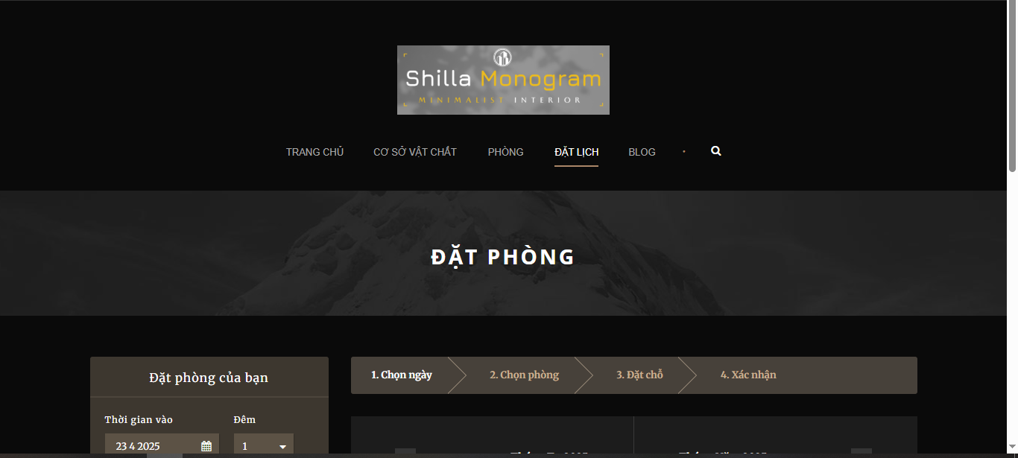
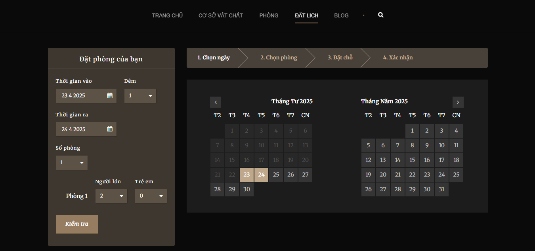

Test Case ID | Mô tả | Hành động | Điều kiện tiên quyết | Kết quả mong đợi | Kết quả thực tế | Kết quả |  |  | Kết quả |  |  | Chú thích
 |  |  |  |  |  | Vòng 1 |  |  | Vòng 2
 |  |  |  |  |  | Trạng thái | Ngày kiểm tra | Người kiểm tra | Trạng thái | Ngày kiểm tra | Người kiểm tra
GUI_SHOW Đặt lịch
GUI-BOOK-001 | [Đặt phòng của bạn] Label | Quan sát tiêu đề phần đặt phòng | Truy cập trang "ĐẶT LỊCH" | - Label: “Đặt phòng của bạn” - Text color: Trắng/Nâu - Status: Enable | - Label: “Đặt phòng của bạn” - Text color: Trắng/Nâu - Status: Enable
GUI-BOOK-002 | [Thời gian vào] Date Picker | Quan sát ô chọn ngày vào | Truy cập trang đặt lịch | - Textbox + Lịch chọn ngày - Hiển thị định dạng ngày/tháng/năm - Status: Enable | - Textbox + Lịch chọn ngày - Hiển thị định dạng ngày/tháng/năm - Status: Enable
GUI-BOOK-003 | [Thời gian ra] Date Picker | Quan sát ô chọn ngày ra | Truy cập trang đặt lịch | - Textbox + Lịch chọn ngày - Hiển thị định dạng ngày/tháng/năm - Status: Enable | - Có nút tăng/giảm giá trị - Giá trị tối thiểu là 1 - Status: Enable
GUI-BOOK-004 | [Số phòng] Spinner | Quan sát ô chọn số phòng | Truy cập trang đặt lịch | - Có nút tăng/giảm giá trị - Giá trị tối thiểu là 1 - Status: Enable | - Có nút tăng/giảm giá trị - Giá trị tối thiểu là 1 - Status: Enable
GUI-BOOK-005 | [Người lớn / Trẻ em] Spinner | Quan sát bộ đếm người lớn và trẻ em | Truy cập trang đặt lịch | - Có thể chỉnh số lượng từng mục - Status: Enable | - Có thể chỉnh số lượng từng mục - Status: Enable
GUI-BOOK-006 | [Kiểm tra] Button | Quan sát nút kiểm tra phòng | Truy cập trang đặt lịch | - Label: “Kiểm tra” - Background nổi bật - Status: Enable | - Label: “Kiểm tra” - Background nổi bật - Status: Enable
GUI-BOOK-007 | [Chọn ngày] Tab | Quan sát tab bước đầu tiên “1. Chọn ngày” | Truy cập trang đặt lịch | - Tab “Chọn ngày” được highlight - Text rõ ràng - Status: Enable | - Tab “Chọn ngày” được highlight - Text rõ ràng - Status: Enable
GUI-BOOK-008 | [Lịch tháng] Giao diện lịch | Quan sát phần lịch tháng trái/phải | Truy cập trang đặt lịch | - Hiển thị đúng tháng và ngày - Các ngày khả dụng hiển thị rõ - Status: Enable | - Hiển thị đúng tháng và ngày - Các ngày khả dụng hiển thị rõ - Status: Enable
FUNCTION_SHOW Đặt lịch
FUNC-BOOK01 | Đặt lịch với thông tin hợp lệ | 1. Truy cập trang ĐẶT LỊCH 2. Chọn ngày vào và ra hợp lệ 3. Chọn số lượng người lớn, trẻ em 4. Chọn loại phòng 5. Nhấn nút “TÌM” |  | Chuyển đến trang danh sách phòng trống phù hợp Hiển thị kết quả không lỗi |  | Failed | 29/03/2025
FUNC-BOOK02 | Không chọn ngày vào | 1. Truy cập trang ĐẶT LỊCH 2. Để trống ngày vào 3. Chọn các thông tin khác 4. Nhấn “TÌM” |  | Hiển thị thông báo “Vui lòng chọn ngày nhận phòng” hoặc disable nút “TÌM” |  | Failed | 29/03/2025
FUNC-BOOK03 | Ngày trả phòng trước ngày vào | 1. Truy cập trang ĐẶT LỊCH 2. Chọn ngày vào: 25/04/2025 3. Chọn ngày ra: 24/04/2025 4. Nhấn “TÌM” |  | Hiển thị thông báo lỗi: “Ngày trả phòng phải sau ngày nhận phòng” |  | Failed | 29/03/2025
FUNC-BOOK04 | Không chọn số lượng người | 1. Truy cập trang ĐẶT LỊCH 2. Chọn ngày vào/ra 3. Để trống số lượng người 4. Nhấn “TÌM” |  | Hiển thị thông báo yêu cầu nhập số lượng người hoặc không cho phép tìm kiếm |  | Failed | 29/03/2025
FUNC-BOOK05 | Nhấn “TÌM” khi không chọn loại phòng | 1. Truy cập trang ĐẶT LỊCH 2. Chọn ngày vào/ra và số người 3. Không chọn loại phòng 4. Nhấn “TÌM” |  | Hiển thị danh sách tất cả loại phòng phù hợp hoặc thông báo yêu cầu chọn loại phòng |  | Failed | 29/03/2025
FUNC-BOOK06 | Click chuyển tháng Date Picker qua trái/phải | 1. Truy cập trang ĐẶT LỊCH 2. Nhấn mũi tên trái/phải trên Date Picker |  | Lịch chuyển đúng tháng Không bị văng ra hoặc lỗi giao diện |  | Failed | 29/03/2025
FUNC-BOOK07 | Hiển thị mặc định ngày vào là ngày hiện tại | 1. Truy cập trang ĐẶT LỊCH |  | Ngày “Check-in” mặc định là ngày hiện tại (hệ thống) Ngày “Check-out” là ngày sau đó 1 hoặc 2 ngày |  | Failed | 29/03/2025
FUNC-BOOK08 | Tìm kiếm khi chọn đủ các thông tin | 1. Chọn ngày vào/ra 2. Chọn số lượng người 3. Chọn loại phòng 4. Nhấn “TÌM” |  | Chuyển trang kết quả tìm phòng Hiển thị các phòng phù hợp hoặc thông báo “Không có phòng nào phù hợp” |  | Failed | 29/03/2025

Blog
Project Name
Module Code | Blog
 | Hoàn thành | Lỗi | Chưa kiểm tra | Bị chăn | Tổng số trường hợp thử nghiệm
Round 1 |  | 0 | 0 | 0
Round 2 |  | 0 | 0 | 0
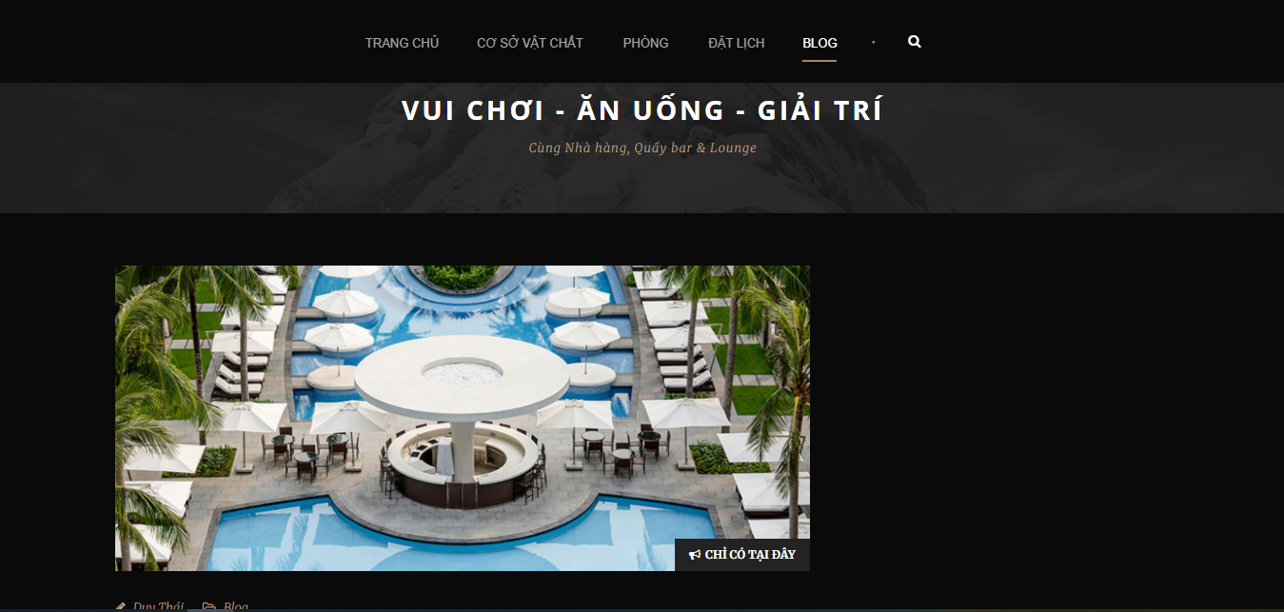

Test Case ID | Mô tả | Hành động | Điều kiện tiên quyết | Kết quả mong đợi | Kết quả thực tế | Kết quả |  |  | Kết quả |  |  | Chú thích
 |  |  |  |  |  | Vòng 1 |  |  | Vòng 2
 |  |  |  |  |  | Trạng thái | Ngày kiểm tra | Người kiểm tra | Trạng thái | Ngày kiểm tra | Người kiểm tra
GUI_SHOW Blog
GUI-BLOG-001 | [Header menu] – Kiểm tra các tab | Quan sát thanh điều hướng trên cùng | Truy cập trang BLOG | - Các tab: TRANG CHỦ, CƠ SỞ VẬT CHẤT, PHÒNG, ĐẶT LỊCH, BLOG hiển thị rõ ràng - Màu sắc tương phản tốt - BLOG đang được chọn (highlight) | - Các tab: TRANG CHỦ, CƠ SỞ VẬT CHẤT, PHÒNG, ĐẶT LỊCH, BLOG hiển thị rõ ràng - Màu sắc tương phản tốt - BLOG đang được chọn (highlight) |  | 29/03/2025 | Bảo
GUI-BLOG-002 | [Tiêu đề chính] – VUI CHƠI - ĂN UỐNG - GIẢI TRÍ | Quan sát dòng tiêu đề | Truy cập trang BLOG | - Text: “VUI CHƠI - ĂN UỐNG - GIẢI TRÍ” - Font lớn, in hoa, màu trắng - Căn giữa và nổi bật | - Text: “VUI CHƠI - ĂN UỐNG - GIẢI TRÍ” - Font lớn, in hoa, màu trắng - Căn giữa và nổi bật |  | 29/03/2025 | Bảo
GUI-BLOG-003 | [Mô tả phụ] – Cùng Nhà hàng, Quầy bar & Lounge | Quan sát dòng mô tả nhỏ | Truy cập trang BLOG | - Text hiển thị rõ ràng - Font size nhỏ hơn tiêu đề - Màu sáng, dễ đọc | - Text hiển thị rõ ràng - Font size nhỏ hơn tiêu đề - Màu sáng, dễ đọc |  | 29/03/2025 | Bảo
GUI-BLOG-004 | [Hình ảnh chính] – Khu nghỉ dưỡng | Quan sát hình ảnh | Truy cập trang BLOG | - Hình ảnh rõ nét, khung hình căn đều - Kích thước phù hợp với giao diện - Không bị che khuất hoặc vỡ ảnh | - Hình ảnh rõ nét, khung hình căn đều - Kích thước phù hợp với giao diện - Không bị che khuất hoặc vỡ ảnh |  | 29/03/2025 | Bảo
GUI-BLOG-005 | [Button CTA] – “CHỈ CÓ TẠI ĐÂY” | Quan sát nút kêu gọi hành động | Truy cập trang BLOG | - Label nút: “CHỈ CÓ TẠI ĐÂY” - Background đen, text trắng - Có biểu tượng loa megaphone - Status: Enable | - Label nút: “CHỈ CÓ TẠI ĐÂY” - Background đen, text trắng - Có biểu tượng loa megaphone - Status: Enable |  | 29/03/2025 | Bảo
FUNCTION_SHOW Blog
FUNC-BLOG01 | Truy cập Blog thành công | 1. Truy cập vào tab "BLOG" từ menu chính |  | Chuyển hướng đến trang Blog Hiển thị danh sách các bài viết, hình ảnh, mô tả |  |  | 29/03/2025 | Bảo
FUNC-BLOG02 | Nhấn vào tiêu đề bài viết | 1. Truy cập Blog 2. Click vào tiêu đề bài viết đầu tiên |  | Điều hướng đến trang chi tiết bài viết Hiển thị đầy đủ nội dung và hình ảnh của bài |  |  | 29/03/2025 | Bảo
FUNC-BLOG03 | Nhấn “XEM THÊM” ở cuối danh sách | 1. Truy cập Blog 2. Kéo xuống cuối trang 3. Nhấn “XEM THÊM” |  | Hiển thị thêm danh sách các bài viết khác Không bị load lại toàn bộ trang |  |  | 29/03/2025 | Bảo
FUNC-BLOG04 | Tìm kiếm bài viết có từ khóa tồn tại | 1. Truy cập Blog 2. Nhập từ khóa “RESORT” vào ô tìm kiếm 3. Nhấn Enter |  | Hiển thị danh sách các bài viết có chứa từ “RESORT” trong tiêu đề hoặc nội dung |  |  | 29/03/2025 | Bảo
FUNC-BLOG05 | Tìm kiếm bài viết với từ khóa không tồn tại | 1. Truy cập Blog 2. Nhập từ khóa “ABCXYZ123” vào ô tìm kiếm 3. Nhấn Enter |  | Hiển thị thông báo “Không tìm thấy kết quả phù hợp” hoặc danh sách trống |  |  | 29/03/2025 | Bảo
FUNC-BLOG06 | Chuyển trang (pagination) danh sách bài viết | 1. Truy cập Blog 2. Click vào trang số 2 hoặc nút “Next” ở cuối danh sách bài viết |  | Hiển thị danh sách bài viết ở trang tương ứng Không mất dữ liệu tìm kiếm nếu có |  |  | 29/03/2025 | Bảo
FUNC-BLOG07 | Kiểm tra liên kết mạng xã hội (nếu có) | 1. Truy cập chi tiết bài viết 2. Click vào icon Facebook/Zalo ở phần chia sẻ bài viết |  | Mở tab mới đến trang chia sẻ của mạng xã hội tương ứng URL chính xác và chứa thông tin bài viết |  |  | 29/03/2025 | Bảo

